信用交易
融资融券市场交易数据统计(2026-02-25)

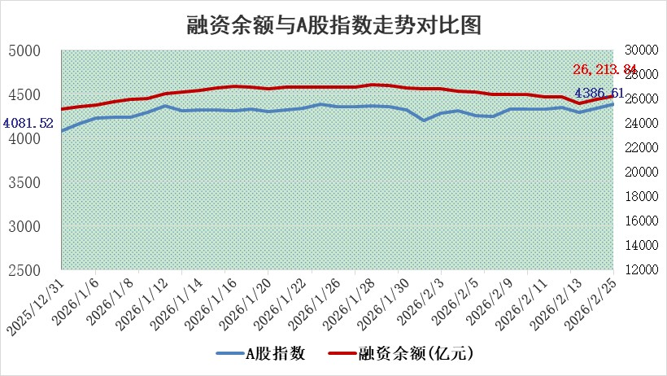
标的证券 | 融资融券余额（亿元） | 融资余额（亿元） | 融券余额（亿元） | 融资买入额（亿元） | 融资融券规模变化（亿元） | 融资余额增幅(‰) | 融券余额增幅(%)
统计数据 | 26,466.26 | 26,213.84 | 167.20 | 2,458.08 | 238.70 | 9.10 | 1.41

 |  |  |  |  |  |  |  | 305,932,142.23
 |  |  |  |  |  |  |  | 288615228.52
 |  |  |  |  |  |  |  | 288615228.52
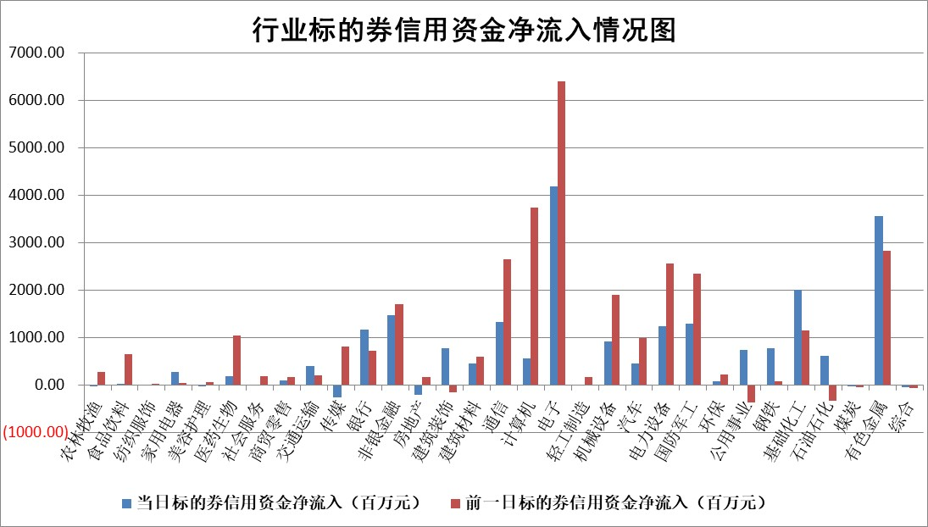

标的基金代码 | 标的基金简称 | 融资余额/市值(%) | 融资余额增幅(%) | 融资买入额/成交金额(%) | （融资余额净增额-融券余额净增额）/市值(‱) | 融券余额降幅(%) | ABS[（融资余额净增额-融券余额净增额）/市值净增额-1](%)
159902 | 华夏中小板ETF | 0.00 | 0.00 | 0.00 | 0.00 | 0.00 | 100.00
159915 | 易方达创业板ETF | 1.46 | 1.90 | 8961.38 | 2.23 | -9.21 | 101.80
159919 | 嘉实沪深300ETF | 0.95 | 1.78 | 16.35 | 1.49 | -10.48 | 97.64
159920 | 华夏恒生ETF | 26.69 | -0.08 | 5.51 | -2.14 | 0.00 | 108.47
159922 | 嘉实中证500ETF | 0.64 | -3.12 | 14.19 | -2.29 | -1.67 | 101.07
159925 | 南方沪深300ETF | 0.23 | -21.37 | 0.10 | -6.32 | -2.62 | 103.27
159928 | 消费ETF | 2.26 | -1.89 | 3.35 | -4.37 | -0.15 | 94.54
159934 | 易方达黄金ETF | 9.13 | -0.18 | 4.74 | -1.61 | 0.00 | 164.75
159939 | 全指信息技术ETF | 0.55 | 4.20 | 105.33 | 2.20 | -1.16 | 98.08
159940 | 全指金融地产ETF | 0.41 | 0.02 | 0.00 | 0.01 | 0.00 | 99.94
159995 | 半导体芯片ETF | 1.37 | -2.30 | 105.39 | -2.94 | 7.44 | 106.44
159997 | 天弘中证电子ETF | 1.04 | -12.59 | 4.41 | -15.01 | 0.00 | 104.84
159998 | 天弘中证计算机主题ETF | 0.98 | 11.40 | 0.18 | 10.00 | 0.00 | 124.20
510050 | 华夏上证50ETF | 2.63 | -0.50 | 425.92 | -1.77 | -3.83 | 101.98
510180 | 华安上证180ETF | 0.32 | -0.15 | 1.07 | -0.29 | -24.55 | 100.44
510880 | 华泰柏瑞红利ETF | 0.73 | -10.50 | 7.58 | -8.56 | 5.52 | 97.76
510900 | 易方达恒生H股ETF | 35.82 | 0.01 | 13.47 | 0.51 | 0.00 | 103.20
511010 | 5年期国债ETF | 2.14 | -0.18 | 0.02 | -0.39 | 0.00 | 100.41
511380 | 可转债及可交换债券ETF | 2.14 | 10.00 | 104.02 | 20.34 | 2.76 | 398.92
512000 | 全指证券ETF | 5.69 | 0.43 | 82.18 | 2.41 | -0.39 | 95.22
512010 | 沪深300医药卫生ETF | 3.53 | 1.07 | 14.38 | 3.95 | 3.13 | 90.27
512070 | 沪深300非银ETF | 1.68 | 1.16 | 1991.49 | 1.92 | -0.22 | 98.99
512400 | 南方中证申万有色金属ETF | 1.85 | 2.71 | 8.38 | 4.35 | -18.89 | 98.85
512580 | 广发中证环保产业ETF | 0.23 | -6.51 | 0.12 | -1.62 | 0.00 | 101.57
512660 | 国泰中证军工ETF | 2.57 | 0.90 | 9.83 | 1.83 | -1.62 | 99.33
512800 | 华宝中证银行ETF | 4.92 | 3.37 | 4.98 | 16.50 | 3.23 | 110.24
512980 | 广发中证传媒ETF | 2.69 | -3.86 | 448.51 | -10.74 | 0.73 | 97.55
515030 | 华夏中证新能源汽车ETF | 0.87 | -5.59 | 2.97 | -5.46 | -2.48 | 104.88
515050 | 华夏中证5G通信主题ETF | 0.79 | -2.91 | 5.75 | -2.57 | -0.62 | 115.51
515070 | 华夏中证人工智能ETF | 1.21 | -0.54 | 4.64 | -0.66 | 0.00 | 100.74
标的股票比较指标 |  | 融资余额/流通A股市值(%) | 融资余额增幅(%) | 融资买入额/成交金额(%) | （融资余额净增额-融券余额净增额）/流通A股市值(‱) | 融券余额降幅(%) | ABS[（融资余额净增额-融券余额净增额）/流通A股市值净增额-1](%)
前十名标的个股 |  | 福建水泥 | 清水源 | 铁科轨道 | 清水源 | 乐凯胶片 | 众捷汽车
 |  | 天马科技 | 豫能控股 | 品高股份 | 贝隆精密 | 润邦股份 | 万邦医药
 |  | 鸿日达 | 三棵树 | 圣诺生物 | 永太科技 | 苏州规划 | 协创数据
 |  | 木林森 | 柳钢股份 | 威高骨科 | 川金诺 | 福建水泥 | 万得凯
 |  | 嘉曼服饰 | 川金诺 | 安联锐视 | 众捷汽车 | 海利得 | 蜂助手
 |  | 美硕科技 | 风华高科 | 博拓生物 | 科源制药 | 松原安全 | 博亚精工
 |  | 微电生理 | 高测股份 | 赛特新材 | 高测股份 | 元力股份 | 鹏辉能源
 |  | 齐峰新材 | 科源制药 | 莱伯泰科 | 豫能控股 | 达华智能 | 永太科技
 |  | 润本股份 | 方大特钢 | 佰仁医疗 | 达利凯普 | 闽东电力 | 柏诚股份
 |  | 开勒股份 | 贝隆精密 | 药易购 | 硕贝德 | 金鹰重工 | 美农生物
后十名标的个股 |  | 京山轻机 | 前沿生物 | 瑞立科密 | 泽润新能 | 中通客车 | 久盛电气
 |  | 得润电子 | 泽润新能 | 东阳光 | 前沿生物 | 三维通信 | 广东建科
 |  | 金通灵 | 金浦钛业 | 通威股份 | 崇德科技 | 金财互联 | 金凯生科
 |  | 人福医药 | 铜冠铜箔 | 中南文化 | 天振股份 | 豫能控股 | 浙江华业
 |  | 远大智能 | 崇德科技 | 智洋创新 | 金浦钛业 | 川网传媒 | 歌华有线
 |  | 太原重工 | 禾信仪器 | 德邦股份 | 威尔高 | 西王食品 | 深桑达A
 |  | 山东高速 | 巨力索具 | 多瑞医药 | 首都在线 | 宁波色母 | 毓恬冠佳
 |  | 农业银行 | 吉祥航空 | 京山轻机 | 宇晶股份 | 久日新材 | 药易购
 |  | 德邦股份 | 优利德 | 得润电子 | 巨力索具 | 金春股份 | 格林精密
 |  | 中国神华 | 天振股份 | 金通灵 | 青云科技 | 威腾电气 | 本立科技
说明：1.以上普通交易数据和信用交易数据皆以交易日收盘后数据为基准；2.上述标的证券总数据只计算标的证券市场总数据，不包括从标的证券中调出去标的证券数据，所以与交易所公布的总值略有不同； 3.上述行业采用申万一级行业分类；4.以上标的基金和标的个股中比较的6个指标值中：前5个（从左至右）为正向指标，值越大排名越靠前；第6个为逆向指标，值越小，排名越靠前；5.第6个指标中ABS[]表示求绝对值，其主要用于考量信用资金相对净流入对股价相对净变化的贡献程度；6.数据来源：wind，交易所。

 |  |  |  | 证券代码 | 新增融资余额 | 融资买入额 | 融资买入增幅前10
 |  | 1 | 西部建设 | 002302 | 80643953 | 177472374 | 41%
 |  | 2 | 天键股份 | 301383 | 27855096 | 56831811 | 39%
 |  | 3 | 井松智能 | 688251 | 7040854 | 13763946 | 27%
 |  | 4 | 国电电力 | 600795 | 116116226 | 151740647 | 23%
 |  | 5 | 华立科技 | 301011 | 9342856 | 31199107 | 23%
 |  | 6 | 捷邦科技 | 301326 | 9066090 | 22350547 | 22%
 |  | 7 | 海利尔 | 603639 | 19864834 | 35520613 | 20%
 |  | 8 | 华研精机 | 301138 | 7597460 | 13339451 | 16%
 |  | 9 | 鹏辉能源 | 300438 | 83773067 | 304558811 | 16%
 |  | 10 | 建科股份 | 301115 | 7106455 | 29879412 | 15%

